材料成本
材料成本 |  |  |  |  |  |  |  |  | 6800010MH13J | SHT0017123 | SHT0016877 | 自适应阻尼 | 可变阻尼 | 拉线调节支架 | 阻尼调节机构 | 弹簧 | 增减小计 | 6800010CD29-C00/A
预估原材料成本（单位：元，未税） |  |  |  |  | 供应商年降： 年3 % |  |  |  | 1,243.46 | 585.4 |  | 212.2 |  |  |  |  | 797.6 | 1,348.50
序号 | 模块 | 项目名称 | J6Vsmart牵引车项目 |  | 项目编号 |  |  | 备注 |  |  | 766.0 |  | 118.0 | 0.19 | 18.22 | 0.19 | 902.6
 |  | 产品名称 | 驾驶员总成 | 前座总成 | 0 | 0 | 0 |  |  | 内部交易价
 |  | 产品图号 | 6800010CD29-C00/A | 6900010VH13-C00/A | 0 | 0 | 0
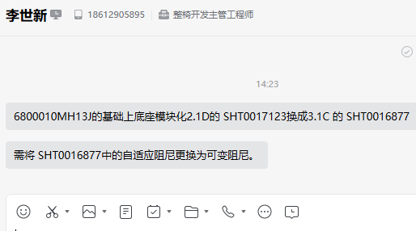
1 | 骨架/镜杆
2 | 底座模块化
3 | 发泡
4 | 面料
5 | 扶手
6 | 腰托
7 | 调角器
8 | 滑道
9 | 防尘罩
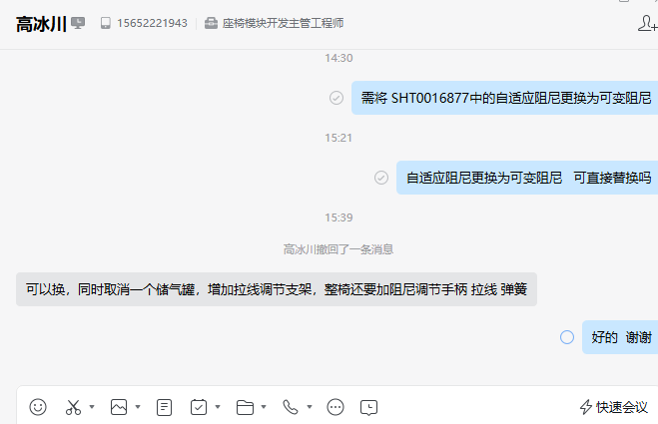
10 | 注塑件
11 | 标准件
12 | 包装膜
13 | 通风加热
14 | 安全带
15 | SBR
16 | 喷涂
17 | 其他
18 | 预计材料成本 |  | 1,348.50 | 560.67
汇总 |  |  | 1,348.50 | 560.67 | - | - | -
 |  | 2026年 | 1,308.04 | 543.85 | - | - | -
 |  | 2027年 | 1,268.80 | 527.54 | - | - | -
 |  | 2028年 | 1,230.74 | 511.71 | - | - | -
 |  | 2029年 | 1,193.82 | 496.36 | - | - | -
 |  | 2030年

